SEMANA 3
UNIVERSIDAD TECNOLÓGICA DEL CENTRO DE VERACRUZ T.S.U. EN TECNOLOGÍAS DE LA INFORMACIÓN ÁREA DESARROLLO DE SOFTWARE MULTIPLATAFORMA FORMATO DE BITÁCORA

Instrucciones: El equipo debe ir rellenando cada campo, esta hoja se debe ir duplicando en cada semana de trabajo, hasta la semana 13-15.

PARCIAL: | PRIMER PARCIAL
FECHA REUNIÓN: | 2024-09-17
LUGAR DE REUNIÓN: | Primaria "Juana Bernal de Carvajal".
ASISTENTES: | Todos los integrantes.

DESARROLLO DE LA REUNIÓN
La reunión presencial contó con 5 asistentes en la escuela Juana Bernal de Carvajal. Se retomó el proyecto KALEV y se firmó la carta de intención de uso con el Lic. Lenin Ivanov Tocoa Alducin. También se revisó el cronograma de actividades.

ACUERDOS Y COMPROMISOS
A) Se definió el alcance inicial del proyecto y se formalizó la colaboración con la escuela al firmar carta de intención de uso. B) Se acordó realizar un análisis de las necesidades educativas del plantel.

EVIDENCIA
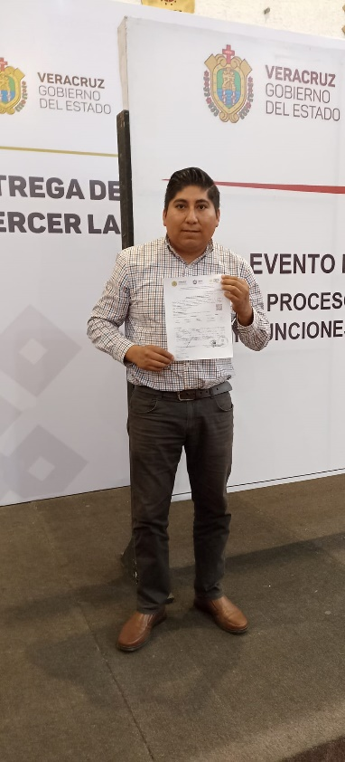

OBSERVACIONES (PROFESOR REVISOR)

SEMANA 4
UNIVERSIDAD TECNOLÓGICA DEL CENTRO DE VERACRUZ T.S.U. EN TECNOLOGÍAS DE LA INFORMACIÓN ÁREA DESARROLLO DE SOFTWARE MULTIPLATAFORMA FORMATO DE BITÁCORA

Instrucciones: El equipo debe ir rellenando cada campo, esta hoja se debe ir duplicando en cada semana de trabajo, hasta la semana 13-15.

PARCIAL: | PRIMER PARCIAL
FECHA REUNIÓN: | 2024-09-25
LUGAR DE REUNIÓN: | Universidad Tecnológica del Centro de Veracruz.
ASISTENTES: | Todos los integrantes.

DESARROLLO DE LA REUNIÓN
La reunión presencial contó con 5 asistentes. Durante la sesión, se revisaron los avances del diseño preliminar de KALEV y se discutieron los resultados obtenidos en la creación de mockups. Además, se utilizó Android Studio para empezar a construir la estructura básica de la aplicación.

ACUERDOS Y COMPROMISOS
A) Se decidió continuar con el desarrollo del prototipo en Android Studio. B) Se revisarán y ajustarán los mockups para garantizar su funcionalidad en la aplicación. C) Se asignaron responsabilidades para verificar los módulos iniciales del sistema.

EVIDENCIA
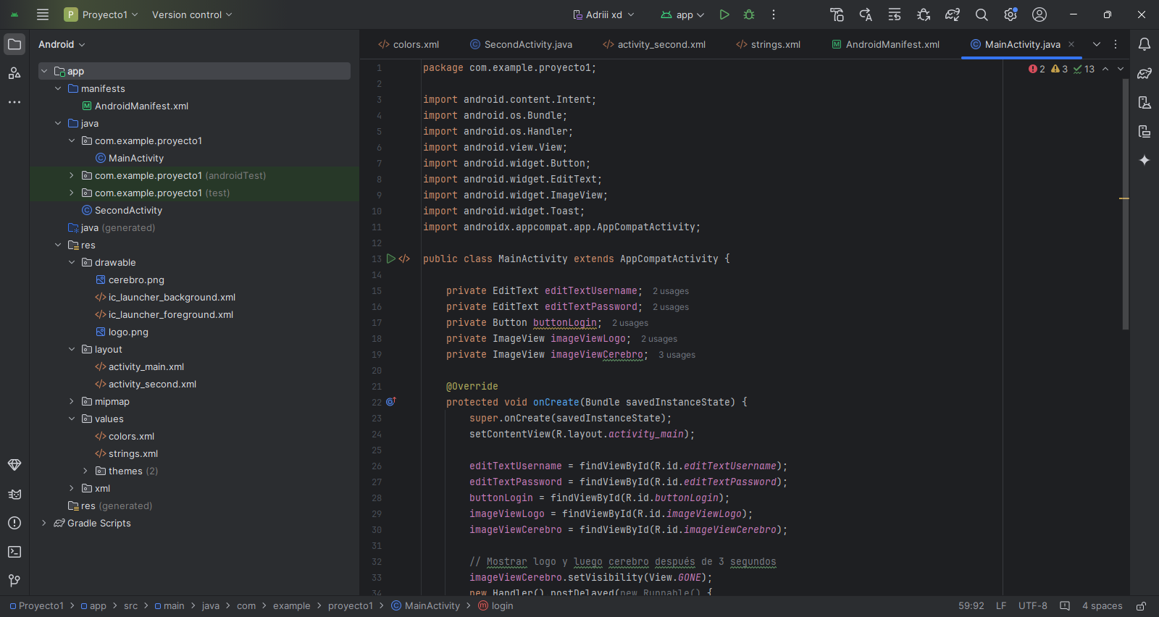

OBSERVACIONES (PROFESOR REVISOR)

SEMANA 5
UNIVERSIDAD TECNOLÓGICA DEL CENTRO DE VERACRUZ T.S.U. EN TECNOLOGÍAS DE LA INFORMACIÓN ÁREA DESARROLLO DE SOFTWARE MULTIPLATAFORMA FORMATO DE BITÁCORA

Instrucciones: El equipo debe ir rellenando cada campo, esta hoja se debe ir duplicando en cada semana de trabajo, hasta la semana 13-15.

PARCIAL: | PRIMER PARCIAL
FECHA REUNIÓN: | 2024-09-30
LUGAR DE REUNIÓN: | Universidad Tecnológica del Centro de Veracruz.
ASISTENTES: | Todos los integrantes.

DESARROLLO DE LA REUNIÓN
La reunión presencial contó con 5 asistentes. Se revisó el avance en la construcción del prototipo navegacional en Android Studio. Se implementaron las validaciones de datos y se habilitó la navegación entre pantallas, con base en los requerimientos iniciales del proyecto KALEV.

ACUERDOS Y COMPROMISOS
A) Se decidió finalizar las validaciones de datos en el prototipo. B) Se acordó probar la navegación entre pantallas en Android Studio. C) Se asignaron tareas para garantizar que el prototipo cumpla con los requisitos previamente planteados.

EVIDENCIA
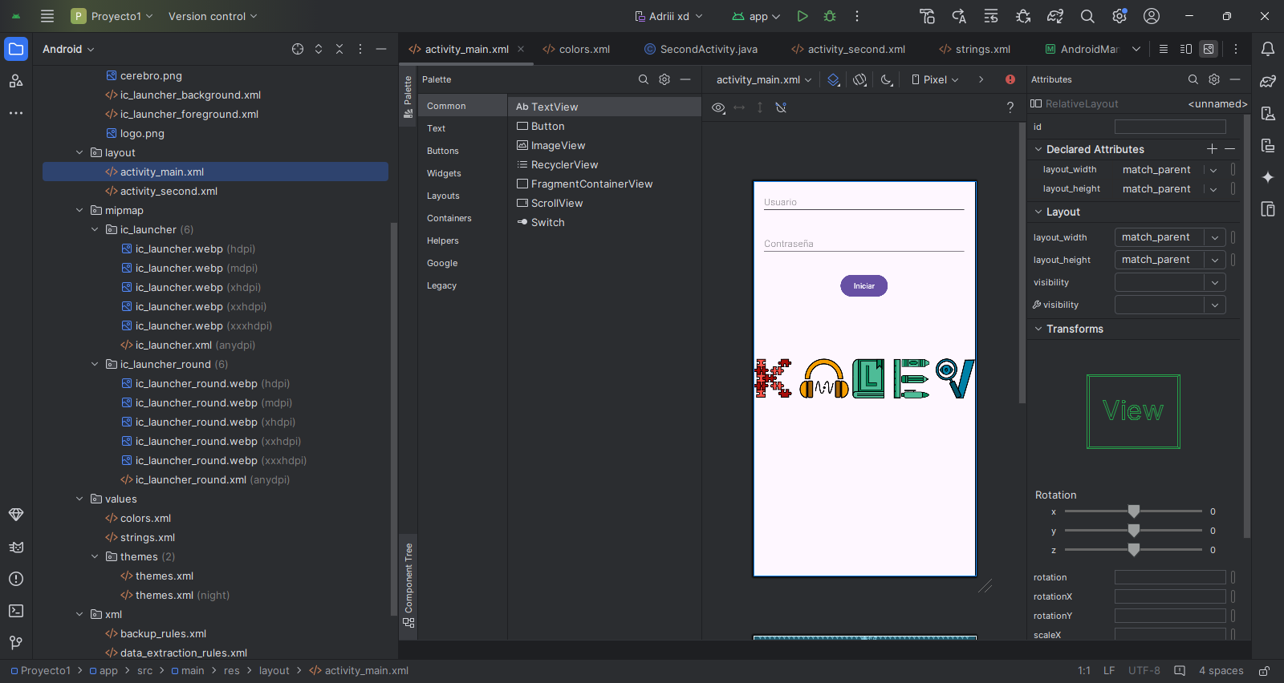

OBSERVACIONES (PROFESOR REVISOR)

SEMANA 6
UNIVERSIDAD TECNOLÓGICA DEL CENTRO DE VERACRUZ T.S.U. EN TECNOLOGÍAS DE LA INFORMACIÓN ÁREA DESARROLLO DE SOFTWARE MULTIPLATAFORMA FORMATO DE BITÁCORA

Instrucciones: El equipo debe ir rellenando cada campo, esta hoja se debe ir duplicando en cada semana de trabajo, hasta la semana 13-15.

PARCIAL: | PRIMER PARCIAL
FECHA REUNIÓN: | 2024-10-07
LUGAR DE REUNIÓN: | Universidad Tecnológica del Centro de Veracruz.
ASISTENTES: | Todos los integrantes.

DESARROLLO DE LA REUNIÓN
La reunión contó con 5 asistentes. Se trabajó en la creación del API en Visual Studio Code para la gestión de datos en KALEV y se centraron los esfuerzos en verificar el funcionamiento del API utilizando Postman. Se realizaron pruebas para asegurar que el sistema CRUD funcionara correctamente y se ajustaron detalles técnicos antes de su implementación final.

ACUERDOS Y COMPROMISOS
A) Se decidió realizar ajustes finales al API para asegurar su correcto funcionamiento. B) Se asignaron tareas para documentar los resultados de las pruebas y preparar el sistema para su integración completa en la plataforma.

EVIDENCIA
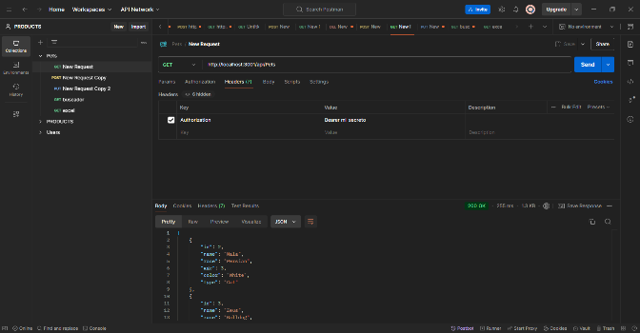 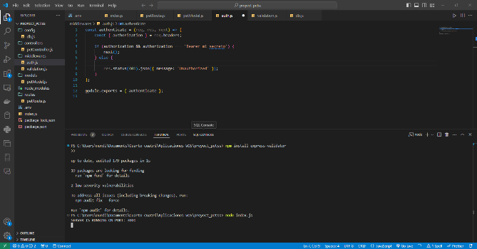 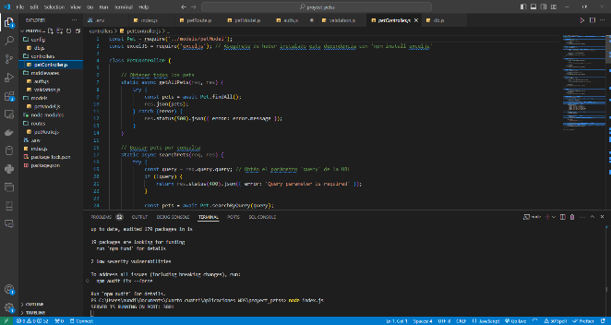 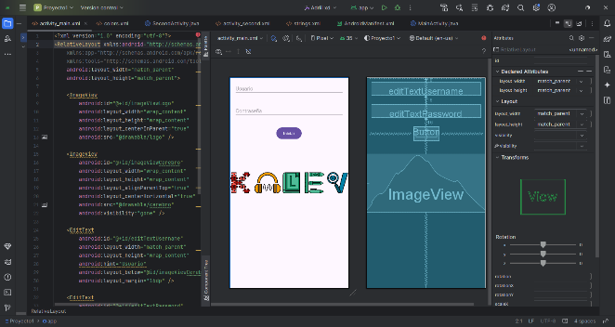

OBSERVACIONES (PROFESOR REVISOR)

